Solicitud gráfica
 | Área: | Matemáticas |  |  | Fecha: |  |  |  |  |  | M3A
 | Grado: |  |  |  |  |  |  |  |  |  | M5A
 | Título del tema: |  |  |  | ¿Cuaderno de estudio o recurso? | Recurso |  |  |  |  | M6A
 | Editor: |  |  |  | Motor del recurso | F13 |  |  |  |  | M7A
 |  |  |  |  |  |  |  |  |  |  | M8A
 | Código guión o recurso: | MA_10_03_REC170 | ← Para determinar este código, visite la hoja de Ayuda |  |  |  |  |  |  |  | M9B
 |  |  |  |  | ESPECIFICACIÓN DE ARCHIVOS A ENTREGAR |  |  |  |  |  | M9C
Núm. | Archivo Shutterstock o ruta en web | Imagen para: | Tipo | Ubicación de la imagen en el recurso F13 | Nombre imagen SMALL | Tamaño imagen SMALL | Nombre imagen ZOOM | Tamaño imagen ZOOM | Descripción | Observaciones | M10B
IMG01 | Ver descripción | Recurso F13 | Ilustración | Doble | MA_10_03_REC170_IMG01n.jpg | 240 x 185 px | MA_10_03_REC170_IMG01a.jpg | 800 x 460 px | Ilustrar cuatro gráficas que se indican. En el tamaño normal dejar solo una o un par de ellas. | 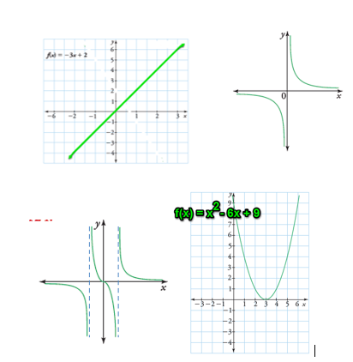 | M12D
IMG02 | Ver descripción | Recurso F13 | Ilustración | Doble | MA_10_03_REC170_IMG02n.jpg | 240 x 185 px | MA_10_03_REC170_IMG02a.jpg | 800 x 460 px | Ilustrar tres gráficas que se indican. En el tamaño normal dejar solo una o un par de ellas. | 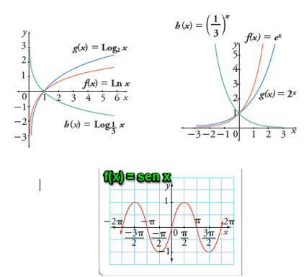 | M101
IMG03 | Ver descripción | Recurso F13 | Ilustración | Doble | MA_10_03_REC170_IMG03n.jpg | 240 x 185 px | MA_10_03_REC170_IMG03a.jpg | 800 x 460 px | Ilustrar la función valor absoluto f(x) = |x| | 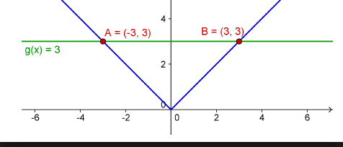 | Diaporama F1
IMG04 | Ver descripción | Recurso F13 | Ilustración | Doble | MA_10_03_REC170_IMG04n.jpg | 240 x 185 px | MA_10_03_REC170_IMG04a.jpg | 800 x 460 px | Ilustrar la función valor absoluto f(x) = x ¨2 + 1 | 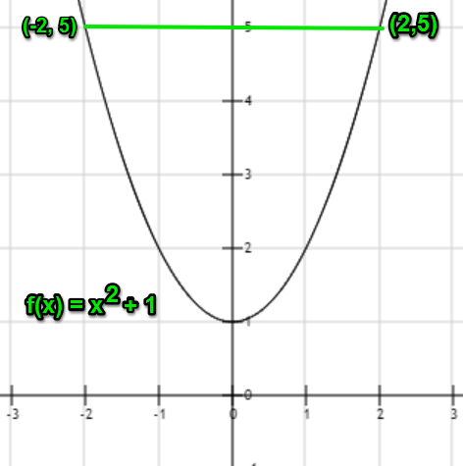 | F4
IMG05 | Ver descripción | Recurso F13 | Ilustración | Doble | MA_10_03_REC170_IMG05n.jpg | 240 x 185 px | MA_10_03_REC170_IMG05a.jpg | 800 x 460 px | Ilustrar la función que se muestra | 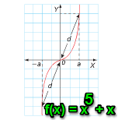 | F6
IMG06 | Ver descripción | Recurso F13 | Ilustración | Doble | MA_10_03_REC170_IMG06n.jpg | 240 x 185 px | MA_10_03_REC170_IMG06a.jpg | 800 x 460 px | Ilustrar las fucniones que se indican. Dejar en el tamaño nornal una de las imágenes |  | F6B
 |  |  |  |  |  |  |  |  |  |  | F7
 |  |  |  |  |  |  |  |  |  |  | F7B
 |  |  |  |  |  |  |  |  |  |  | F8
 |  |  |  |  |  |  |  |  |  |  | F10
 |  |  |  |  |  |  |  |  |  |  | F10B
 |  |  |  |  |  |  |  |  |  |  | F11
 |  |  |  |  |  |  |  |  |  |  | F12
 |  |  |  |  |  |  |  |  |  |  | F13
 |  |  |  |  |  |  |  |  |  |  | F13B

